상품제안서
쥬드 멜로우 8K 5단 수동 양우산(UPF50+) 파우치 증정 | 상품코드: F32734

 |  |  |  |  |  |  | 02-412-0044 | www.easy1.co.kr
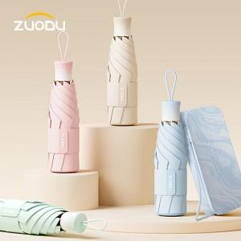

【상세/제작정보】 | *택배비 - 100개 이상 택배비 무료 - 100개 미만 택배비 별도 박스당 56000원 - 기본 택배 이외에 화물 발송시, 화물이동 퀵비 30000원 추가

【인쇄/포장옵션】 | 실크, 풀칼라 / OPP+종이케이스

【공급단가】 | 수량 | 50~ | 100~ | 500~ | 1,000~ | 2,000~
*VAT별도 | 단가 | 21,600원 | 21,240원 | 20,700원 | 20,330원 | 19,800원

【상품 URL】 | https://dev.easy1.co.kr:443/src/goods_detail.php?gdno=32734

